상품제안서
글라스락 뉴올리브 혼합 20조 40p 선물세트 | 상품코드: S48219

 |  |  |  |  |  |  | 02-713-8555 | www.synergygift.co.kr
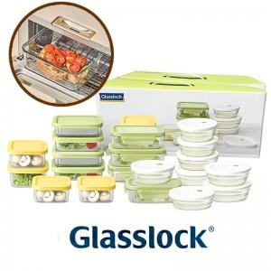

【상세/제작정보】

【인쇄/포장옵션】 | 스티커 / 포장지포장

【공급단가】 | 수량 | 5~ | 10~ | 30~ | 100~ | 300~
*VAT별도 | 단가 | 67,320원 | 64,170원 | 62,590원 | 59,960원 | 58,380원

【상품 URL】 | https://www.synergygift.co.kr:443/src/goods_detail.php?gdno=48219

